Лист1
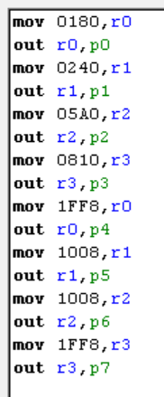
 | 0 | 1 | 2 | 3 | 4 | 5 | 6 | 7 | 8 | 9 | A | B | C | D | E | F | DEC | HEK | BIN |  | 0 | 1 | 2 | 3
0 | 0 | 0 | 0 | 0 | 0 | 0 | 0 | 0 | 0 | 0 | 0 | 0 | 0 | 0 | 0 | 0 | 0 | 0 | 0000 | 0 | 0 | 1 | 8 | 0
1 | 0 | 0 | 0 | 0 | 0 | 0 | 0 | 0 | 0 | 0 | 0 | 0 | 0 | 0 | 0 | 0 | 1 | 1 | 0001 | 1 | 0 | 2 | 4 | 0
2 | 0 | 0 | 0 | 0 | 0 | 0 | 0 | 0 | 1 | 1 | 1 | 1 | 0 | 0 | 0 | 0 | 2 | 2 | 0010 | 2 | 0 | 5 | A | 0
3 | 0 | 0 | 0 | 1 | 1 | 1 | 1 | 1 | 1 | 1 | 0 | 0 | 0 | 0 | 0 | 0 | 3 | 3 | 0011 | 3 | 0 | 8 | 1 | 0
4 | 0 | 0 | 0 | 1 | 1 | 0 | 0 | 0 | 1 | 1 | 0 | 0 | 0 | 0 | 0 | 0 | 4 | 4 | 0100 | 4 | 1 | F | F | 8
5 | 0 | 0 | 0 | 1 | 1 | 0 | 0 | 0 | 1 | 1 | 0 | 0 | 0 | 0 | 0 | 0 | 5 | 5 | 0101 | 5 | 1 | 0 | 0 | 8
6 | 0 | 0 | 0 | 1 | 1 | 1 | 1 | 1 | 1 | 1 | 0 | 0 | 0 | 0 | 0 | 0 | 6 | 6 | 0110 | 6 | 1 | 0 | 0 | 8
7 | 0 | 0 | 0 | 0 | 0 | 0 | 0 | 0 | 1 | 1 | 1 | 1 | 0 | 0 | 0 | 0 | 7 | 7 | 0111 | 7 | 1 | F | F | 8
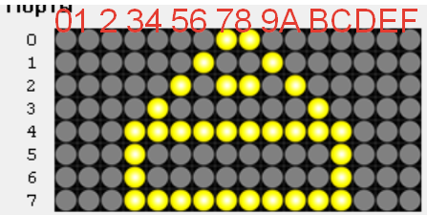
 |  |  |  |  |  |  |  |  |  |  |  |  |  |  |  |  | 8 | 8 | 1000
 |  |  |  |  |  |  |  |  |  |  |  |  |  |  |  |  | 9 | 9 | 1001
 |  |  |  |  |  |  |  |  |  |  |  |  |  |  |  |  | 10 | A | 1010
 |  |  |  |  |  |  |  |  |  |  |  |  |  |  |  |  | 11 | B | 1011
 |  |  |  |  |  |  |  |  |  |  |  |  |  |  |  |  | 12 | C | 1100
 |  |  |  |  |  |  |  |  |  |  |  |  |  |  |  |  | 13 | D | 1101
 |  |  |  |  |  |  |  |  |  |  |  |  |  |  |  |  | 14 | E | 1110
 |  |  |  |  |  |  |  |  |  |  |  |  |  |  |  |  | 15 | F | 1111

